Sheet1
Scene No. | 0
Quest Title | 三种岩石
Quest Log | 给阿历克斯石头
Map No. | 29
 | 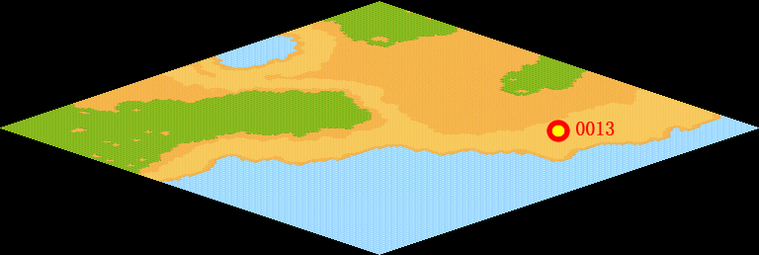
NPC No. | 13
Condition | lv>0
Dialog | 我捡到了三块有趣的石头，你帮我拿给阿历克斯看看到底是什么石头。我想他应该对这个有兴趣。
Select | 1：接受，2：不接受
Result | 1 : Scene 0001, 2 : 关闭对话框

ScriptFile | Qlog-0145-000.scr
 | Q0013-0145-000.scr

